상품제안서
C타입 2포트 가정용 초고속충전기 USB PD PPS 30W | 상품코드: S42547

 |  |  |  |  |  |  | 02-713-8555 | www.synergygift.co.kr
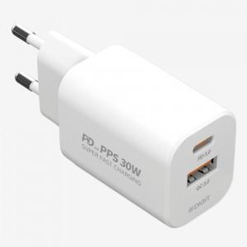

【상세/제작정보】

【인쇄/포장옵션】 | 레이저, 스티커, DTF필름컬러 / 포장지포장

【공급단가】 | 수량 | 50~ | 100~ | 300~ | 1,000~ | 3,000~
*VAT별도 | 단가 | 7,550원 | 7,430원 | 7,260원 | 6,970원 | 6,680원

【상품 URL】 | https://www.synergygift.co.kr:443/src/goods_detail.php?gdno=42547

